ETAPA 01 - RECEITAS
PARTICIPAÇÃO RECEITAS POR INTEGRANTE
Pai
Mãe
Filho 01
Filho 02
Filho 03
Avó
Avô

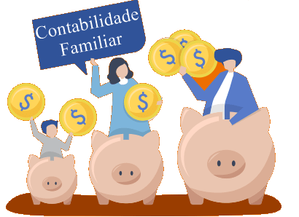
RECEITAS MENSAIS
RECEITAS POR MEMBRO FAMILIAR | em reais R$
Pai
Mãe
Filho 01
Filho 02
Filho 03
Avó
Avô

ETAPA 01 - DESPESAS
POR SEGMENTO

DESPESAS MENSAIS
GASTOS MENSAIS | em reais R$
Moradia/Aluguel
Moradia/Casa Própria
Alimentação
Combustível
Prestação Carro/Moto |  | DESPESAS MENSAIS
Ônibus |  | POR SEGMENTO
Universidade |  | Moradia | R$ -
Saúde |  | Alimentação | R$ -
Cursos |  | Transporte | R$ -
Baladas |  | Educação | R$ -
Cinema |  | Diversão | R$ -
Saída com os amigos |  | Compras | R$ -
Roupas |  | Saúde | R$ -
Total dos gastos | R$ - | TOTAL | R$ -

